STOCK
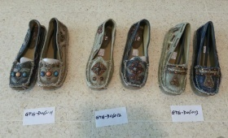
 | MODELO | COLOR | PXCAJA | TALLAS | CAJAS | PARES
 | GTG-D06011 | BLACK | 12 | 36-41 | 39 | 468
 | GTG-D06011 | BEIGE | 12 | 36-41 | 31 | 372
 | GTG-D06012 | BEIGE | 12 | 36-41 | 1 | 12
 | GTG-D06013 | BLACK | 12 | 36-41 | 2 | 24
 | GTG-D06013 | BEIGE | 12 | 36-41 | 3 | 36
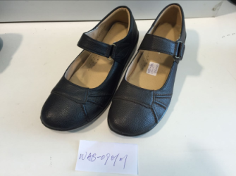
 | WAB-090101 | BLACK | 16 | 36-41 | 42 | 672

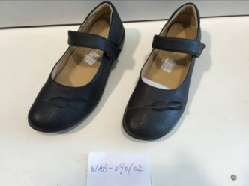
 | WAB-090102 | BLACK | 16 | 36-41 | 11 | 176
 | WAB-090102 | BROWN | 16 | 36-41 | 4 | 64

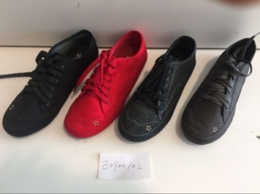
 | E0900102 | BLACK | 12 | 36-41 | 70 | 840
 | E0900102 | W.BLACK | 12 | 36-41 | 73 | 876
 | E0900102 | GREY | 12 | 36-41 | 94 | 1128

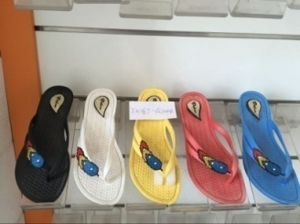
 | YWGT-Q1004 | BLACK | 30 | 36-41 | 59 | 1770
 | YWGT-Q1004 | BLUE | 30 | 36-41 | 11 | 330
 | YWGT-Q1004 | WHITE | 30 | 36-41 | 20 | 600
 | YWGT-Q1004 | RED | 30 | 36-41 | 9 | 270
 | YWGT-Q1004 | YELLOW | 30 | 36-41 | 15 | 450

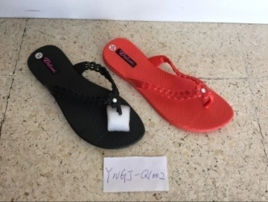
 | YWGT-Q1002 | BLACK | 30 | 36-41 | 24 | 720
 | YWGT-Q1002 | RED | 30 | 36-41 | 5 | 150

 |  |  |  |  | 513 cajas | 8,958 PARES.

TOTAL

